Ficha técnica de la gulupa
FICHA TÉCNICA DE PRODUCTO

FICHA TECNICA DE GULUPA |  |  |  |  |  |  | FICHA # 1

IMAGEN DEL PRODUCTO
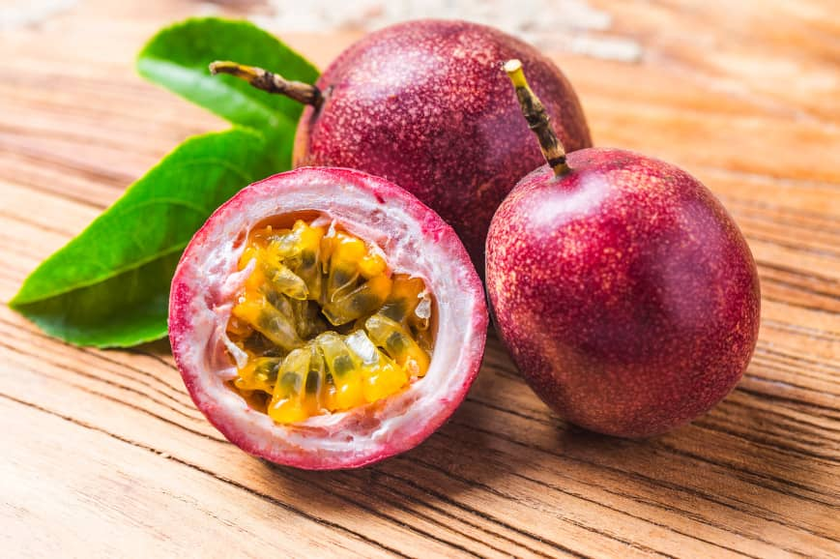

DESCRIPCIÓN TÉCNICA
Presentación |  |  | Descripción técnica
FRUTA NATURAL |  |  | Fruta redonda, de piel morada con pulpa amarilla ácida y semillas negras.

TIPO DE PRODUCTO
Perecedero |  |  | Sí |  |  | No
 |  |  | X

TIEMPO DE VIDA ÚTIL

UNIDAD DE MEDIDA
Unidad |  |  |  | Litros
Kilogramos |  |  |  | Mililitros
Gramos |  | X

CONDICIONES DE COMPRA
Color | Olor |  | Textura |  | Embalaje
morado oscuro | dulce,aromatico |  | arrugada |  | mallas de plastico

REGISTROS E INFORMACIÓN
Registros legales requeridos |  |  | Información técnica o nutricional |  |  | Especificaciones de conservacion
Resolución 2674 de 2013 |  |  | Vitamina C, A y fibra. |  |  | Mantener en refrigeración entre 4°C y 7°C para prolongar su vida útil, alejada de la humedad excesiva.

GRUPO DE INVENTARIO
Carnes |  |  |  | Lácteos 2
Abarrotes |  |  |  | Enlatados
Pescados |  |  |  | Envasados
Mariscos |  |  |  | Granos
Aves |  |  |  | Licor - Aperitivo
Caza |  |  |  | Licor - Destilado
Lácteos 1 |  |  |  | Licor - Digestivo
Frutas |  | X |  | Cervezas
Verduras |  |  |  | Vinos
Azúcares |  |  |  | Gaseosas
Harinas |  |  |  | Condimentos

Ficha técnica de Harina...
FICHA TÉCNICA DE PRODUCTO

FICHA TECNICA DE HARINA DE TRIGO |  |  |  |  |  |  | FICHA # 2

IMAGEN DEL PRODUCTO
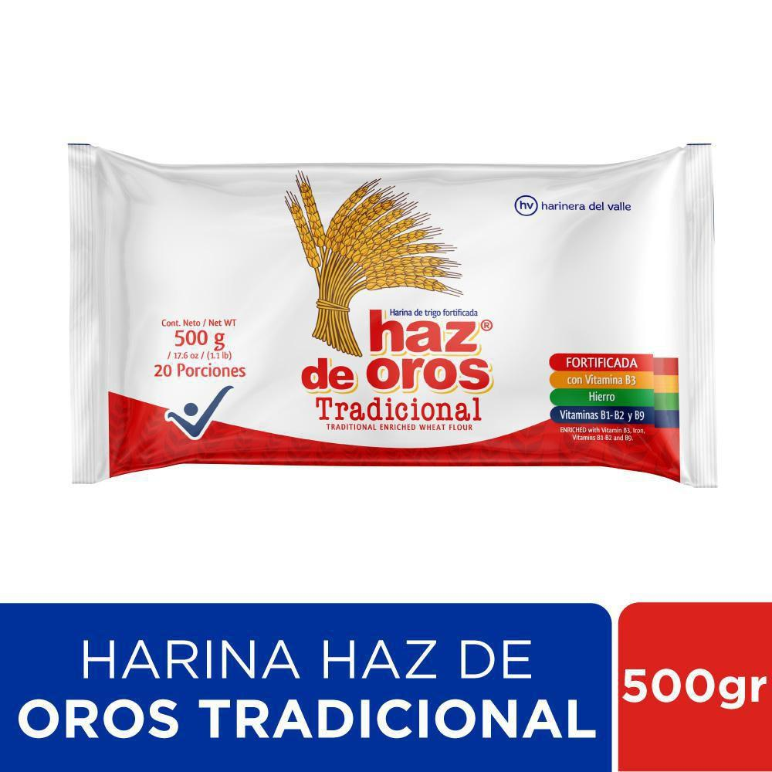

DESCRIPCIÓN TÉCNICA
Presentación |  |  | Descripción técnica
Bolsas plásticas o bultos |  |  | Harina de trigo común, fina y suave

TIPO DE PRODUCTO
Perecedero |  |  | Sí |  |  | No
 |  |  |  |  |  | X

TIEMPO DE VIDA ÚTIL

UNIDAD DE MEDIDA
Unidad |  |  |  | Litros
Kilogramos |  | X |  | Mililitros
Gramos

CONDICIONES DE COMPRA
Color | Olor |  | Textura |  | Embalaje
Blanco | sin olor a humedad ni a guardado. |  | Polvo muy fino, suelto |  | Empaque limpio, sellado y sin roturas.

REGISTROS E INFORMACIÓN
Registros legales requeridos |  |  | Información técnica o nutricional |  |  | Especificaciones de conservacion
Registro Sanitario INVIMA y cumplimiento de la Resolución 1530 |  |  | Alta en carbohidratos contiene gluten,hierro, vitaminas B |  |  | Almacenar sobre un lugar seco y fresco, lejos de la humedad para evitar que se formen grumos o salgan gorgojos.

GRUPO DE INVENTARIO
Carnes |  |  |  | Lácteos 2
Abarrotes |  |  |  | Enlatados
Pescados |  |  |  | Envasados
Mariscos |  |  |  | Granos
Aves |  |  |  | Licor - Aperitivo
Caza |  |  |  | Licor - Destilado
Lácteos 1 |  |  |  | Licor - Digestivo
Frutas |  |  |  | Cervezas
Verduras |  |  |  | Vinos
Azúcares |  |  |  | Gaseosas
Harinas |  | X |  | Condimentos

Ficha técnica de Huevos
FICHA TÉCNICA DE PRODUCTO

FICHA TECNICA DE HUEVOS |  |  |  |  |  |  | FICHA # 3

IMAGEN DEL PRODUCTO
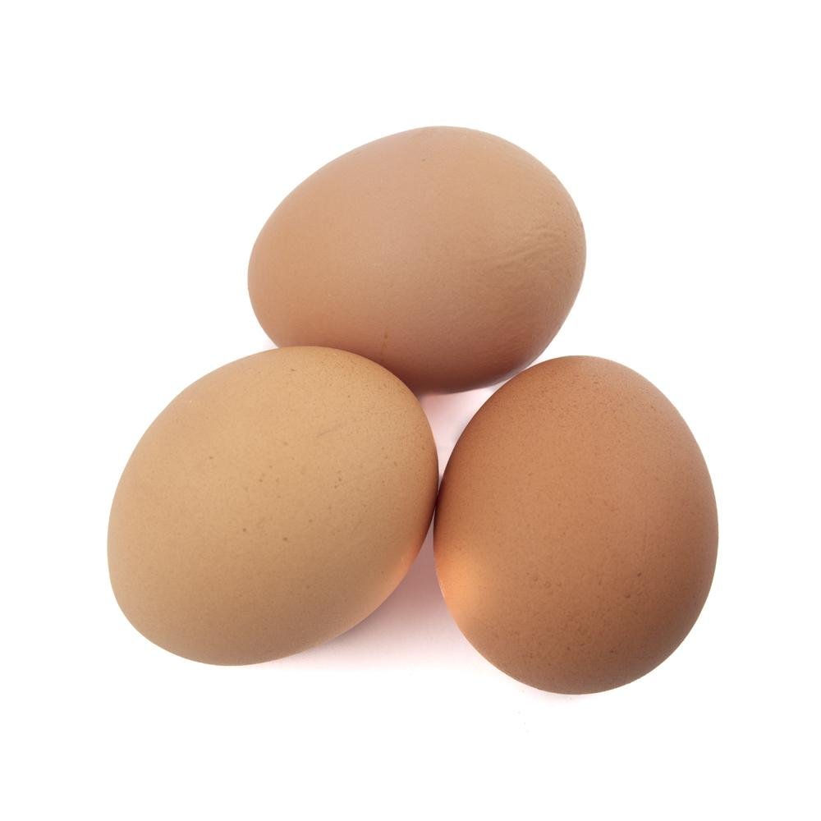

DESCRIPCIÓN TÉCNICA
Presentación |  |  | Descripción técnica
Huevos de gallina, empacados en cartón o bandeja, generalmente por unidades. |  |  | Huevo fresco de gallina seleccionado, con cáscara limpia y entera listo para el consumo diario

TIPO DE PRODUCTO
Perecedero |  |  | Sí |  |  | No
 |  |  | X

TIEMPO DE VIDA ÚTIL

UNIDAD DE MEDIDA
Unidad |  | X |  | Litros
Kilogramos |  |  |  | Mililitros
Gramos

CONDICIONES DE COMPRA
Color | Olor |  | Textura |  | Embalaje
es de color uniforme y sin manchas extrañas. | Sin olores extraños |  | Cáscara firme, sin grietas ni roturas. |  | Cartón o bandeja limpia y en buen estado.

REGISTROS E INFORMACIÓN
Registros legales requeridos |  |  | Información técnica o nutricional |  |  | Especificaciones de conservacion
Resolución ICA 3651 de 2014, Art. 13 – Especificaciones técnicas del huevo. |  |  | Fuente de proteínas, grasas, vitaminas y minerales. |  |  | Mantener refrigerados, en un lugar limpio y protegido de golpes, humedad y contaminación.

GRUPO DE INVENTARIO
Carnes |  |  |  | Lácteos 2
Abarrotes |  |  |  | Enlatados
Pescados |  |  |  | Envasados
Mariscos |  |  |  | Granos
Aves |  | X |  | Licor - Aperitivo
Caza |  |  |  | Licor - Destilado
Lácteos 1 |  |  |  | Licor - Digestivo
Frutas |  |  |  | Cervezas
Verduras |  |  |  | Vinos
Azúcares |  |  |  | Gaseosas
Harinas |  |  |  | Condimentos

Ficha técnica de Chocolate
FICHA TÉCNICA DE PRODUCTO

FICHA TECNICA DE CHOCOLATE |  |  |  |  |  |  | FICHA # 7

IMAGEN DEL PRODUCTO
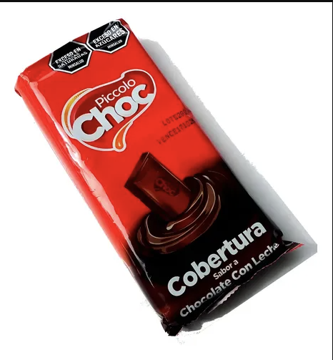

DESCRIPCIÓN TÉCNICA
Presentación |  |  | Descripción técnica
Bloques envueltos o bolsas con chispas de chocolate. |  |  | Cobertura de chocolate oscuro en bloques o chispas, ideal para derretir y moldear.

TIPO DE PRODUCTO
Perecedero |  |  | Sí |  |  | No
 |  |  |  |  |  | X

TIEMPO DE VIDA ÚTIL

UNIDAD DE MEDIDA
Unidad |  |  |  | Litros
Kilogramos |  |  |  | Mililitros
Gramos |  | X

CONDICIONES DE COMPRA
Color | Olor |  | Textura |  | Embalaje
Marrón oscuro | A cacao dulce |  | Sólida |  | Envoltura hermética sellada de fábrica

REGISTROS E INFORMACIÓN
Registros legales requeridos |  |  | Información técnica o nutricional |  |  | Especificaciones de conservacion
Registro Sanitario INVIMA y Norma Técnica de chocolates (NTC 793 |  |  | Registro Sanitario INVIMA y Norma Técnica de chocolates (NTC 793 |  |  | Mantener en un lugar fresco y seco

GRUPO DE INVENTARIO
Carnes |  |  |  | Lácteos 2
Abarrotes |  | X |  | Enlatados
Pescados |  |  |  | Envasados
Mariscos |  |  |  | Granos
Aves |  |  |  | Licor - Aperitivo
Caza |  |  |  | Licor - Destilado
Lácteos 1 |  |  |  | Licor - Digestivo
Frutas |  |  |  | Cervezas
Verduras |  |  |  | Vinos
Azúcares |  |  |  | Gaseosas
Harinas |  |  |  | Condimentos

Ficha técnica de Tocineta
FICHA TÉCNICA DE PRODUCTO

FICHA TECNICA DE TOCINETA |  |  |  |  |  |  | FICHA # 8

IMAGEN DEL PRODUCTO
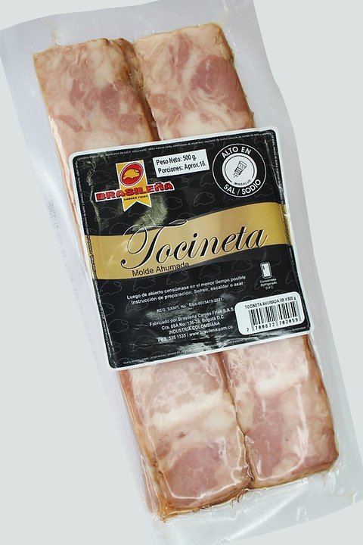

DESCRIPCIÓN TÉCNICA
Presentación |  |  | Descripción técnica
Paquetes laminados y empacados al vacío. |  |  | Corte de cerdo curado y ahumado, con capas intermedias de carne y grasa.

TIPO DE PRODUCTO
Perecedero |  |  | Sí |  |  | No
 |  |  | X

TIEMPO DE VIDA ÚTIL

UNIDAD DE MEDIDA
Unidad |  |  |  | Litros
Kilogramos |  |  |  | Mililitros
Gramos |  | X

CONDICIONES DE COMPRA
Color | Olor |  | Textura |  | Embalaje
rosado con lados blancos | Ahumado característico a carne curada |  | no debe estar pegajosa, babosa ni blanda. |  | Empaque al vacío sellado, sin líquidos extraños sueltos.

REGISTROS E INFORMACIÓN
Registros legales requeridos |  |  | Información técnica o nutricional |  |  | Especificaciones de conservacion
Registro e Inspección Sanitaria de plantas cárnicas (INVIMA / Decreto 1500). |  |  | Alto contenido de grasa (saturada) y proteína de origen animal. |  |  | Paquetes laminados y empacados al vacío.

GRUPO DE INVENTARIO
Carnes |  | X |  | Lácteos 2
Abarrotes |  |  |  | Enlatados
Pescados |  |  |  | Envasados
Mariscos |  |  |  | Granos
Aves |  |  |  | Licor - Aperitivo
Caza |  |  |  | Licor - Destilado
Lácteos 1 |  |  |  | Licor - Digestivo
Frutas |  |  |  | Cervezas
Verduras |  |  |  | Vinos
Azúcares |  |  |  | Gaseosas
Harinas |  |  |  | Condimentos

Ficha técnica de Fresa
FICHA TÉCNICA DE PRODUCTO

FICHA TECNICA DE FRESA |  |  |  |  |  |  | FICHA # 9

IMAGEN DEL PRODUCTO
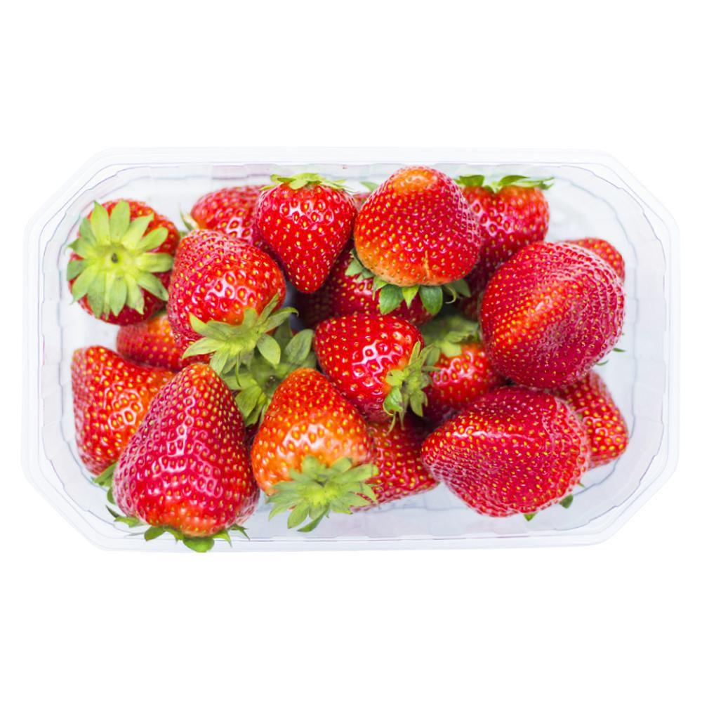

DESCRIPCIÓN TÉCNICA
Presentación |  |  | Descripción técnica
Canastillas plásticas transparentes o cajas. |  |  | Fruta de forma cónica, color rojo y sabor dulce

TIPO DE PRODUCTO
Perecedero |  |  | Sí |  |  | No
 |  |  | X

TIEMPO DE VIDA ÚTIL

UNIDAD DE MEDIDA
Unidad |  |  |  | Litros
Kilogramos |  |  |  | Mililitros
Gramos |  | X

CONDICIONES DE COMPRA
Color | Olor |  | Textura |  | Embalaje
Rojo | Dulce |  | Firme al tacto, sin partes magulladas |  | Canastillas limpias que protejan la fruta de golpes.

REGISTROS E INFORMACIÓN
Registros legales requeridos |  |  | Información técnica o nutricional |  |  | Especificaciones de conservacion
Certificación de buenas prácticas agrícolas del proveedor (ICA) y Resolución 2674. |  |  | Muy baja en calorías, compuesta principalmente por agua. Alta en Vitamina C, fibra, potasio y antioxidantes naturales. |  |  | Conservar en refrigeración (2°C a 5°C) sin lavar y quitar las que se vayan ablandando.

GRUPO DE INVENTARIO
Carnes |  |  |  | Lácteos 2
Abarrotes |  |  |  | Enlatados
Pescados |  |  |  | Envasados
Mariscos |  |  |  | Granos
Aves |  |  |  | Licor - Aperitivo
Caza |  |  |  | Licor - Destilado
Lácteos 1 |  |  |  | Licor - Digestivo
Frutas |  | X |  | Cervezas
Verduras |  |  |  | Vinos
Azúcares |  |  |  | Gaseosas
Harinas |  |  |  | Condimentos

Ficha técnica de Limón
FICHA TÉCNICA DE PRODUCTO

FICHA TECNICA DE LIMÓN |  |  |  |  |  |  | FICHA # 10

IMAGEN DEL PRODUCTO
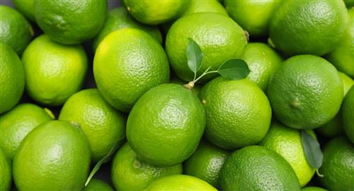

DESCRIPCIÓN TÉCNICA
Presentación |  |  | Descripción técnica
Mallas plásticas o canastillas al por mayor |  |  | Fruta cítrica de forma redonda con pulpa ácida

TIPO DE PRODUCTO
Perecedero |  |  | Sí |  |  | No
 |  |  | X

TIEMPO DE VIDA ÚTIL

UNIDAD DE MEDIDA
Unidad |  |  |  | Litros
Kilogramos |  |  |  | Mililitros
Gramos |  | X

CONDICIONES DE COMPRA
Color | Olor |  | Textura |  | Embalaje
Verde | Cítrico |  | tiene piel lisa o rugosa |  | Canastillas plásticas limpias y aireadas.

REGISTROS E INFORMACIÓN
Registros legales requeridos |  |  | Información técnica o nutricional |  |  | Especificaciones de conservacion
Resolución 2674 de 2013 y control fitosanitario de origen. |  |  | Tiene Vitamina C y ácido cítrico. Muy bajo en calorías y azúcares |  |  | Mantener en un lugar fresco y ventilado, o en refrigeración si se quiere conservar por más tiempo.

GRUPO DE INVENTARIO
Carnes |  |  |  | Lácteos 2
Abarrotes |  |  |  | Enlatados
Pescados |  |  |  | Envasados
Mariscos |  |  |  | Granos
Aves |  |  |  | Licor - Aperitivo
Caza |  |  |  | Licor - Destilado
Lácteos 1 |  |  |  | Licor - Digestivo
Frutas |  | X |  | Cervezas
Verduras |  |  |  | Vinos
Azúcares |  |  |  | Gaseosas
Harinas |  |  |  | Condimentos

Ficha técnica de Kiwi
FICHA TÉCNICA DE PRODUCTO

FICHA TECNICA DE KIWI |  |  |  |  |  |  | FICHA # 11

IMAGEN DEL PRODUCTO
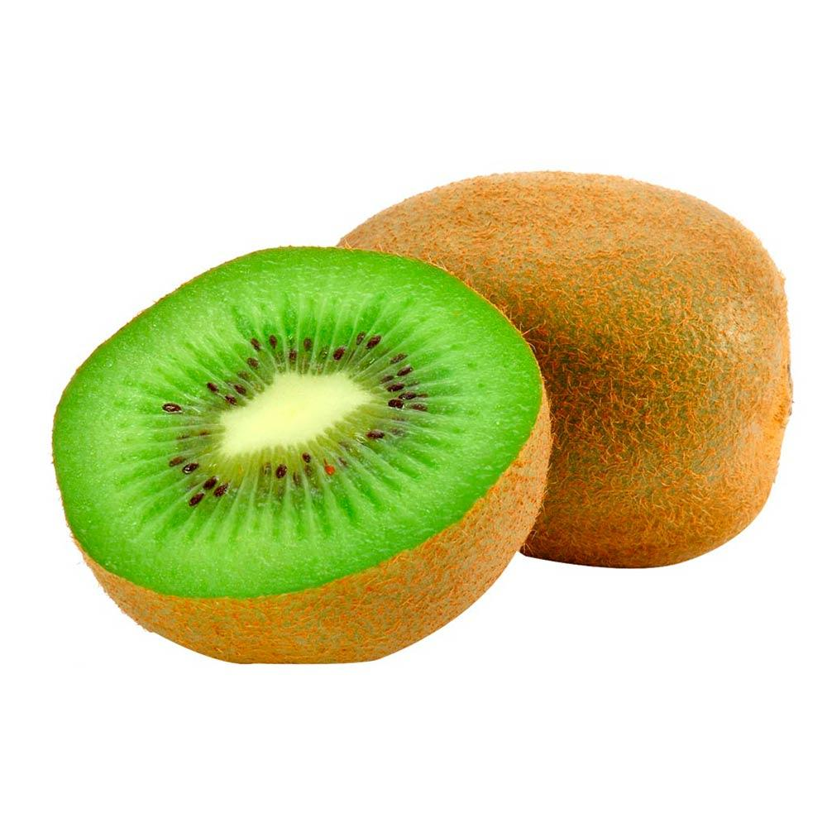

DESCRIPCIÓN TÉCNICA
Presentación |  |  | Descripción técnica
en cajas de cartón o cajas pequeñas. |  |  | Fruta ovalada de piel marrón cubierta de pequeñas pelusas, semillas negras comestibles

TIPO DE PRODUCTO
Perecedero |  |  | Sí |  |  | No
 |  |  | X

TIEMPO DE VIDA ÚTIL

UNIDAD DE MEDIDA
Unidad |  |  |  | Litros
Kilogramos |  |  |  | Mililitros
Gramos |  | X

CONDICIONES DE COMPRA
Color | Olor |  | Textura |  | Embalaje
verde | neutro |  | blando |  | Cajas con divisiones que eviten el maltrato en el transporte.

REGISTROS E INFORMACIÓN
Registros legales requeridos |  |  | Información técnica o nutricional |  |  | Especificaciones de conservacion
Res. 2674/2013, Art. 16 – Materias primas e insumos. |  |  | Rico en Vitamina C y Vitamina K |  |  | Guardar en refrigeración si ya está maduro. Si está muy biche dejar a temperatura ambiente para que ablande.

GRUPO DE INVENTARIO
Carnes |  |  |  | Lácteos 2
Abarrotes |  |  |  | Enlatados
Pescados |  |  |  | Envasados
Mariscos |  |  |  | Granos
Aves |  |  |  | Licor - Aperitivo
Caza |  |  |  | Licor - Destilado
Lácteos 1 |  |  |  | Licor - Digestivo
Frutas |  | X |  | Cervezas
Verduras |  |  |  | Vinos
Azúcares |  |  |  | Gaseosas
Harinas |  |  |  | Condimentos

Ficha técnica de hierbabuena
FICHA TÉCNICA DE PRODUCTO

FICHA TECNICA DE HIERBABUENA |  |  |  |  |  |  | FICHA # 12

IMAGEN DEL PRODUCTO
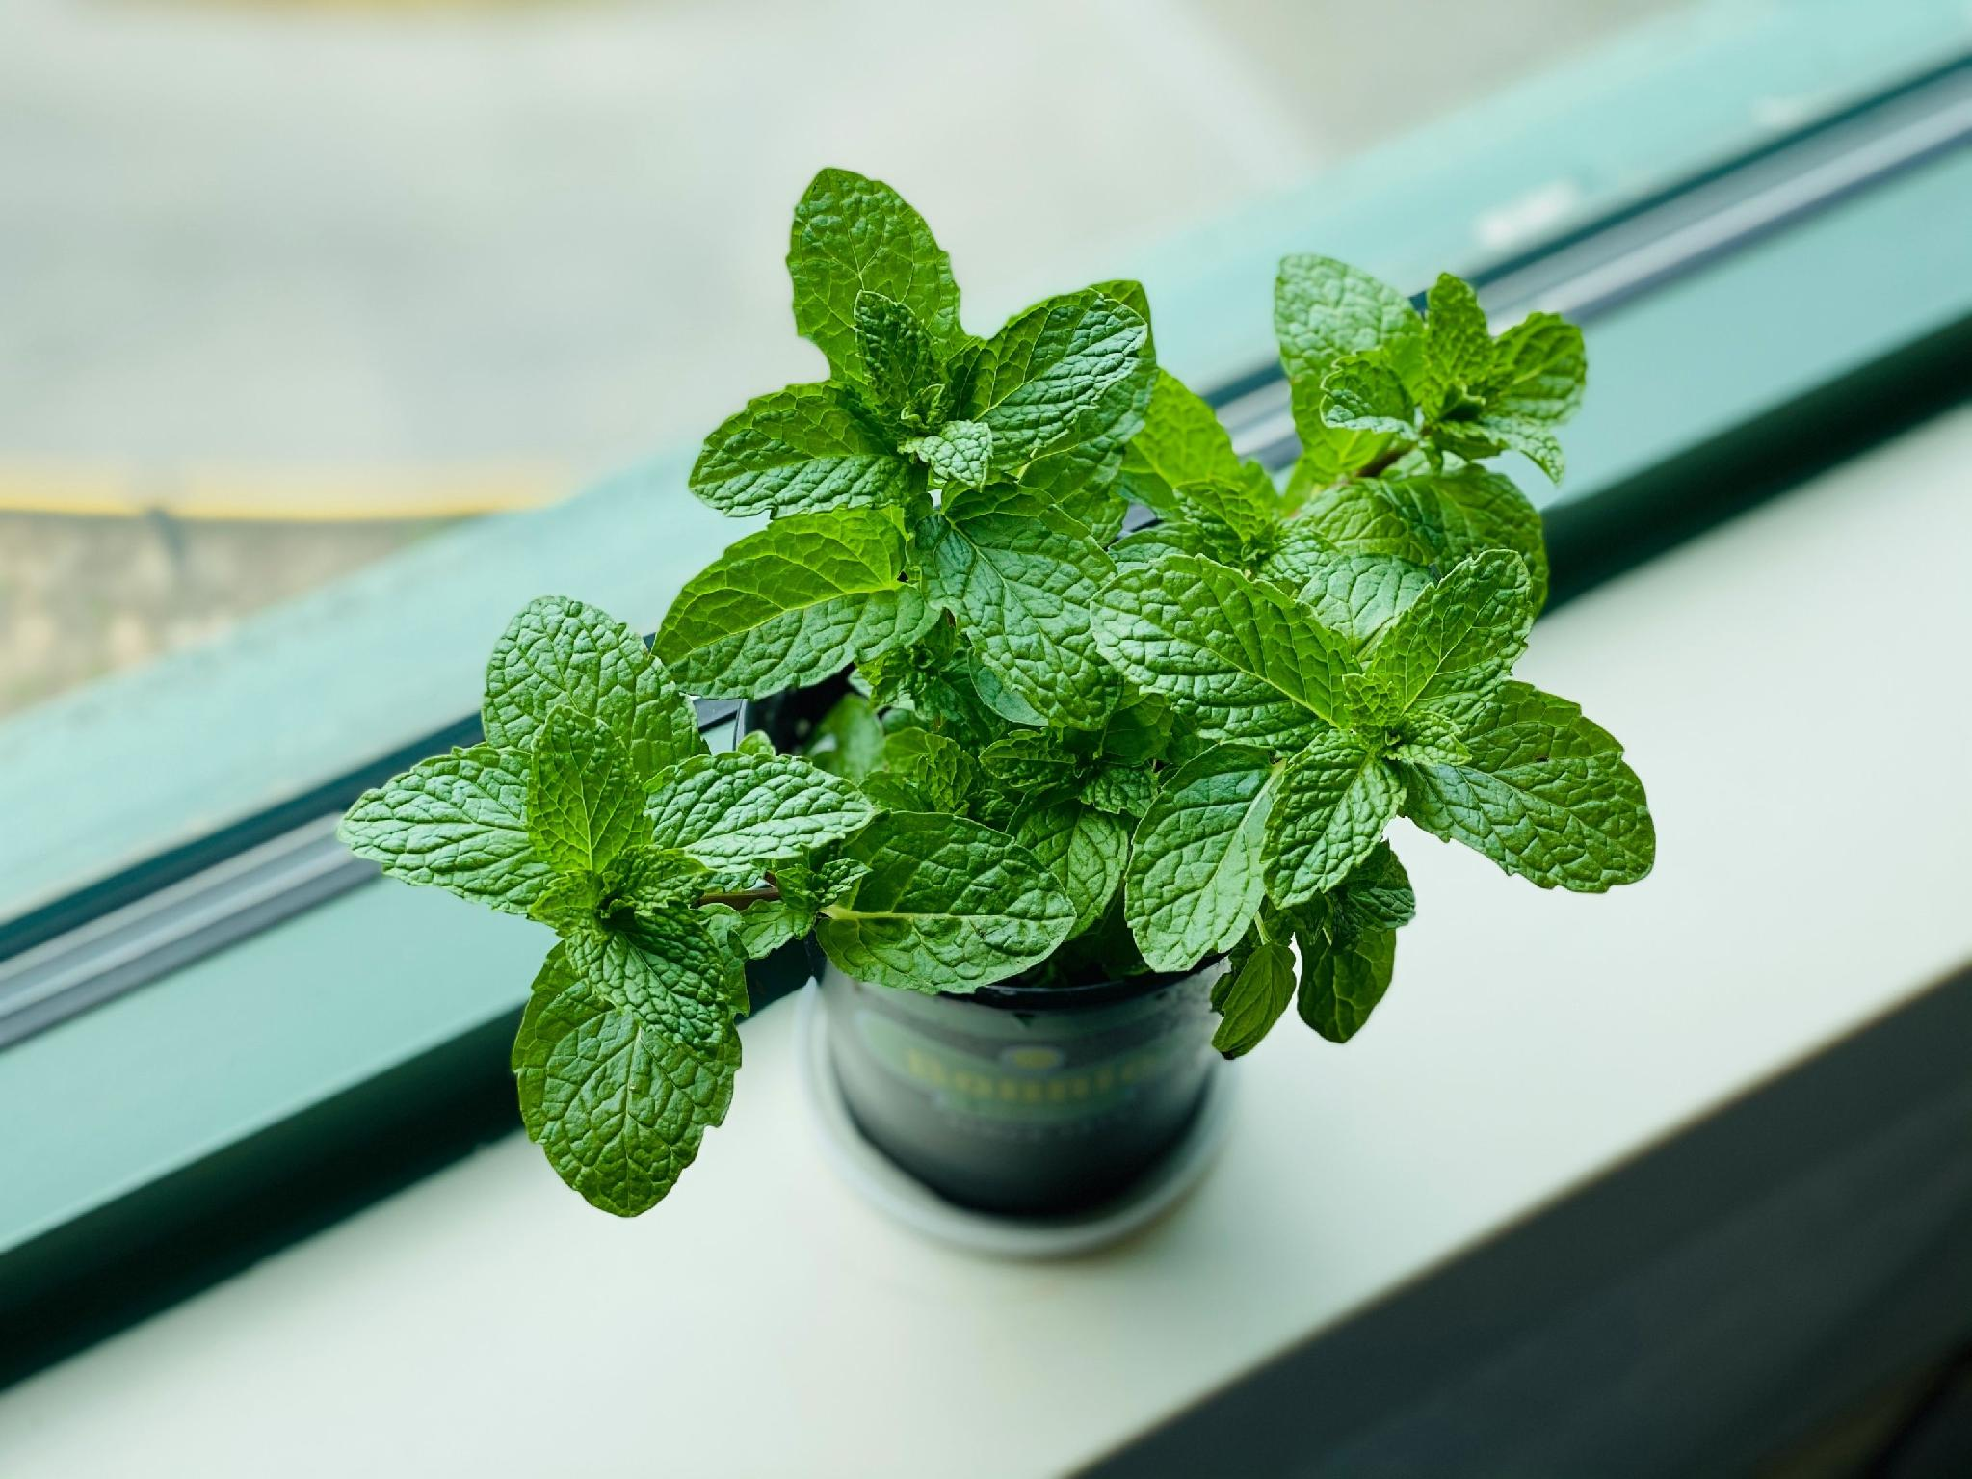

DESCRIPCIÓN TÉCNICA
Presentación |  |  | Descripción técnica
Manojos amarrados en bolsas plasticas |  |  | Hierba aromática de hojas verdes, muy utilizada para aportar frescura y aroma a bebidas y postres.

TIPO DE PRODUCTO
Perecedero |  |  | Sí |  |  | No
 |  |  | X

TIEMPO DE VIDA ÚTIL

UNIDAD DE MEDIDA
Unidad |  |  |  | Litros
Kilogramos |  |  |  | Mililitros
Gramos |  | X

CONDICIONES DE COMPRA
Color | Olor |  | Textura |  | Embalaje
Verde | Mentolado |  | Hojas y tallos sin manchas ni huecos |  | Manojos limpios, libres de tierra, raíces con lodo o insectos.

REGISTROS E INFORMACIÓN
Registros legales requeridos |  |  | Información técnica o nutricional |  |  | Especificaciones de conservacion
Cumplimiento de la Resolución 2674 (manejo higiénico) y origen agrícola limpio. |  |  | Aporta hierro,magnesio y fibra en bajas cantidades |  |  | Mantener en un lugar fresco

GRUPO DE INVENTARIO
Carnes |  |  |  | Lácteos 2
Abarrotes |  |  |  | Enlatados
Pescados |  |  |  | Envasados
Mariscos |  |  |  | Granos
Aves |  |  |  | Licor - Aperitivo
Caza |  |  |  | Licor - Destilado
Lácteos 1 |  |  |  | Licor - Digestivo
Frutas |  |  |  | Cervezas
Verduras |  |  |  | Vinos
Azúcares |  |  |  | Gaseosas
Harinas |  |  |  | Hierbas aromáticas |  |  | X

